必ずお読み下さい（使用心得・宿泊室のご案内）
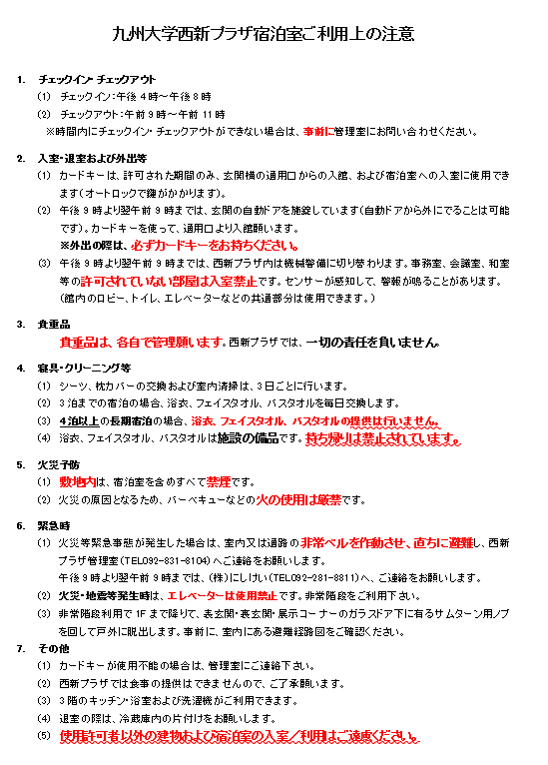
九州大学西新プラザ使用心得
九州大学西新プラザ（以下「プラザ」という。）を使用する者は，プラザ規則，プラザ使用料金規程，
プラザ使用細則及びプラザ使用心得を遵守しなければならない。

１． 申込者及び使用責任者が，反社会的勢力の関係者ではないものとする。
２． 営利・企業の宣伝行為，政治・宗教活動，主催団体の基盤が明確ではない催し，公の秩序を乱し
又は善良な風俗を害するおそれがある行為は行わないこと。
３． 使用に際しては，使用許可書を携行すること。
４． 使用を許可された者は，使用する部屋の鍵を事務室で受取り，使用後は事務室に返却すること。
使用中の鍵の管理は，使用者が自己の責任において行うこと。
５． 使用時間は午前９時から午後８時までとなっているので，使用時間を厳守すること。
６． 使用者は，施設の管理の必要に基づいて係員が入室を求めたときは，これを拒んではならない。
７． 設備，備品等を許可なく移動させないこと。許可を得て移動させる場合は，使用後，元の位置に
戻しておくこと。
８． 施設，設備，備品等を損傷し，滅失し又は汚損したときは，直ちに事務室に届け出るとともに原状に
回復すること。 | 4泊以上の料金に浴衣、タオルは含まれません
９． プラザ周辺での違法駐車をしないこと。違法駐車を発見した場合は，直ちにプラザから
退出させることがある。
１０． 敷地内での喫煙はしないこと。
１１． 指定された場所以外での飲食は行わないこと。
また、ゴミ等（ジュース空缶、ペットボトル等を含む）は必ず持ち帰ること。
１２． 使用者は，使用した部屋を原状に回復し，係員の点検を受けること。
１３． プラザの美観をそこね又は他人に迷惑を及ぼすような行為はしないこと。
１４． 立看板（プラザの行事等の表示に係るものを除く。），プラカード等を立てないこと。
１５． 所定の場所以外に文書，書画等を掲示しないこと。違法掲示物等は，撤去させる又は撤去する等の
措置を講ずるものとする。
１６． 実演・作業等を伴う講演のため施設等を使用する場合は，事前に九州大学研究・産学官連携推進部
研究企画課研究推進係へ相談すること。
１７． 上記のほか，使用者は施設の使用について，事前に西新プラザ係員と打ち合わせを行い，当日は
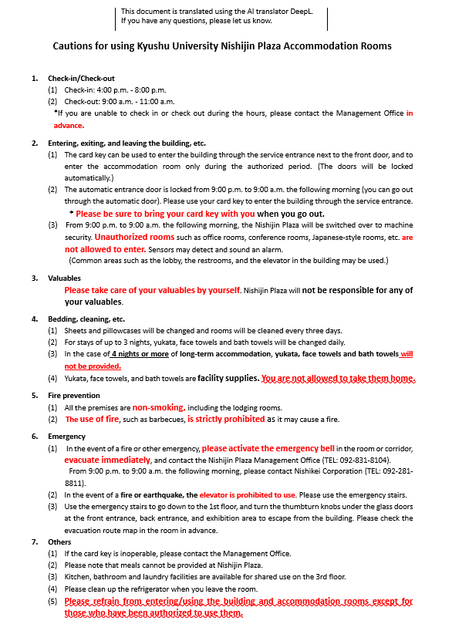
係員の指示に従わなければならない。
１８． 使用者が，プラザ規則，プラザ使用料金規程，プラザ使用細則及びプラザ使用心得に違反したとき
又は使用願に虚偽の記載をしたときは，使用の途中であっても使用の許可を取り消すことがある。

【使用願】現金・銀行振込・キャッシュレス
2027年（令和9年）1月5日以降のご利用については、新様式をご提出ください。
九州大学西新プラザ使用願【銀行振込／窓口支払用 R7.6～】
令和 年 月 日
九州大学西新プラザ管理運営責任者 殿

九州大学西新プラザ規則第７条の規定に基づき、下記のとおり西新プラザを使用したいので許可願います。
使用者（申込者） | 所属・職名（又は団体名） |  |  | 氏名（又は代表者職名・氏名） |  | 連絡先（TEL)

使用者区分 |  | (1)本学教職員 |  |  | (2)教職員経験者※ |  | (3)本学学生及び卒業生※
 |  | (4)その他 例：学会、外部機関、外部団体等
 |  | 九大クレジットカード会員（会員の方は(1)教職員料金で使用できます） |  |  |  |  |  | ※九大会員証とは異なりますので、ご注意下さい。
 | ※教職員経験者、卒業生は、卒業・退職時の所属、卒業・退職年度を記載 |  |  |  |  |  |  | 九州大学カードについて↓
 | 所属（ |  |  | ） | （ ） | 年度 | 卒業・退職 | https://www.smbc-card.com/nyukai/affiliate/kyudai-card/index.jsp
連絡担当者 | 所属･職名 |  |  | 氏名 |  | 連絡先（TEL)※外線

連絡先（E-mail）
使用責任者 （本学教職員） | 所属・職名 |  |  | 氏名 |  | 連絡先（TEL)※当日連絡がつく携帯等

会議名等 |  |  |  |  |  |  |  | ←宿泊の場合も記載してください
使用内容 （具体的に） |  |  |  |  |  |  |  | 〃
区分 |  |  |  |  |  |  | （ ）
使用施設名 |  | 大会議室Ａ |  |  | 大会議室ＡＢ |  | 中会議室
 |  | 小会議室 |  |  | 多目的室 |  | 展示コーナー
 |  | 和室 |  |  | その他（ ） |  | 宿泊室Ａ（ツイン）
 |  | 宿泊室Ｂ（ツイン） |  |  | 宿泊室Ｃ（シングル） |  | 宿泊室Ｄ（シングル）
機器利用 |  |  | プロジェクター |  |  |  |  | 中会議室に移動式ディスプレイ（65インチ）を設置しています
 | ※数に限りがありますので、使用状況によって貸出しができない場合があります。
使用日時 |  |  | 年 月 日 時 分～ 時 分
 |  |  | 年 月 日 時 分～ 時 分
使用予定人数 | 人（内訳は以下のとおり）
（現金納付窓口）
◯伊都地区 財務部経理課収入窓口(センター4号館 1階)※キャッシュレス決済可
◯馬出地区 医系学部等事務部財務課第二係
お支払窓口（医系管理棟1階）
◯大橋地区 芸術工学部事務部 総務課経理係（管理棟2階）
◯筑紫地区 筑紫地区事務部会計課経理係 （共通管理棟1階）
※必ず本使用許可書、料金計算書をご提示ください。
 | 学内 |  | 人 | 学外 | 人 | （うち外国人 人）
支払方法 |  | 大学窓口で現金納付 |  |  | 西新プラザ現地窓口でキャッシュレス決済※ （現金不可）
 |  | 銀行振込 |  | ※ご利用可能なお支払い方法は、HP等でご確認ください
 |  | 請求先氏名（又は団体名）：
 |  | 請求先住所：

（西新プラザ納付窓口：ご利用可能なお支払い方法）
※現金でのお支払いはできません
〇クレジットカード決済
VISA/master、銀聯、JCB／AMERICAN EXPRESS／Diners／DISCOVER
〇電子マネー決済
iD、交通系ICカード、楽天Edy、WAON、nanaco、QUICPay
〇QRコード決済
楽天Pay、PayPay、d払い、au PAY、メルペイ、銀行Pay、WeChatPay、Alipay
※必ず本使用許可書、料金計算書をご提示ください。
使用者は、九州大学西新プラザ規則第５条第２項 |  |  |  |  | 第4号 | に該当します。
施設使用料 |  |  | 光熱水料等 |  | リネン等交換料 |  | 使用料合計

九州大学西新プラザ使用許可書

上記の願い出について、使用することを許可します。
使用の際、九州大学西新プラザ規則、九州大学西新プラザ料金規程、九州大学西新プラザ使用細則及び九州大学西新プラザ使用心得を遵守してください。

令和 年 月 日

九州大学西新プラザ管理運営責任者

【使用願】学内経費（本学教職員のみ・宿泊は不可）
以下の場合に、学内経費での支払いが可能です↓
2027年（令和9年）1月5日以降のご利用については、新様式をご提出ください。
九州大学西新プラザ使用願【学内経費用 R7.6～】
令和 年 月 日
九州大学西新プラザ管理運営責任者 殿

九州大学西新プラザ使用料金規程（第3条）
プラザの施設（宿泊室を除く。）を使用する場合で、次の各号のいずれにも該当するときは、事務局及び部局間で当該使用料を清算するのもとする。
(1)本学の職員が使用するとき。
(2)本学の業務の用に供する使用であるとき。
(3)使用料を各部局の予算において負担するとき。
九州大学西新プラザ規則第７条の規定に基づき、下記のとおり西新プラザを使用したいので許可願います。
使用責任者 （申込者） | 所属・職名 |  |  | 氏名 |  | 連絡先（TEL)※外線

使用者区分 |  | (1)本学教職員
連絡担当者 | 所属･職名 |  |  | 氏名 |  | 連絡先（TEL)※外線

連絡先（E-mail）
会議名等
使用内容 （具体的に）
区分 |  |  |  |  |  |  | （ ）
使用施設名 |  | 大会議室Ａ |  |  | 大会議室ＡＢ |  | 中会議室
 |  | 小会議室 |  |  | 多目的室 |  | 展示コーナー
 |  | 和室 |  |  | その他（ ）
機器利用 |  |  | プロジェクター |  |  |  |  | 中会議室に移動式ディスプレイ（65インチ）を設置しています
 | ※数に限りがありますので、使用状況によって貸出しができない場合があります。
使用日時 |  |  | 年 月 日 時 分～ 時 分
 |  |  | 年 月 日 時 分～ 時 分
使用予定人数 | 人（内訳は以下のとおり）
 | 学内 |  | 人 | 学外 | 人 | （うち外国人 人）
使用経費 |  | 授業料／自己収入 |  | （所管コード： ）
 |  | 外部資金間接経費 |  | （所管コード： ）
 |  | 運営費交付金 |  | （所管コード： ）
 |  | 寄附金 |  | （所管コード： ）
 |  | 受託研究／共同研究 |  | （所管コード： ）
 |  | その他 |  | （所管コード： ）
（↓以下事務局にて記載）
使用者は、九州大学西新プラザ規則第５条第２項 |  |  |  |  |  | に該当します。
施設使用料 |  |  | 光熱水料等 |  | リネン等交換料 |  | 使用料合計

九州大学西新プラザ使用許可書

上記の願い出について、使用することを許可します。
使用の際、九州大学西新プラザ規則、九州大学西新プラザ料金規程、九州大学西新プラザ使用細則及び九州大学西新プラザ使用心得を遵守してください。

令和 年 月 日

九州大学西新プラザ管理運営責任者

別紙１（会議室利用）
※ 使用可能会議室
大会議室AB
大会議室A
中会議室
小会議室
多目的室
展示室
和室
 |  |  |  |  |  |  |  |  |  |  | 別紙１
九州大学西新プラザ使用施設名及び使用日時
使用場所 | 使用日時 |  |  |  |  |  |  |  |  |  | 備考
 |  |  |  | 開始時刻 |  |  |  | 終了時刻
 |  | 月 | 日 |  | 時 | 分 | ～ |  | 時 | 分
 |  | 月 | 日 |  | 時 | 分 | ～ |  | 時 | 分
 |  | 月 | 日 |  | 時 | 分 | ～ |  | 時 | 分
 |  | 月 | 日 |  | 時 | 分 | ～ |  | 時 | 分
 |  | 月 | 日 |  | 時 | 分 | ～ |  | 時 | 分
 |  | 月 | 日 |  | 時 | 分 | ～ |  | 時 | 分
 |  | 月 | 日 |  | 時 | 分 | ～ |  | 時 | 分
 |  | 月 | 日 |  | 時 | 分 | ～ |  | 時 | 分
 |  | 月 | 日 |  | 時 | 分 | ～ |  | 時 | 分
 |  | 月 | 日 |  | 時 | 分 | ～ |  | 時 | 分
 |  | 月 | 日 |  | 時 | 分 | ～ |  | 時 | 分
 |  | 月 | 日 |  | 時 | 分 | ～ |  | 時 | 分
 |  | 月 | 日 |  | 時 | 分 | ～ |  | 時 | 分
 |  | 月 | 日 |  | 時 | 分 | ～ |  | 時 | 分
 |  | 月 | 日 |  | 時 | 分 | ～ |  | 時 | 分
 |  | 月 | 日 |  | 時 | 分 | ～ |  | 時 | 分
 |  | 月 | 日 |  | 時 | 分 | ～ |  | 時 | 分
 |  | 月 | 日 |  | 時 | 分 | ～ |  | 時 | 分
 |  | 月 | 日 |  | 時 | 分 | ～ |  | 時 | 分
 |  | 月 | 日 |  | 時 | 分 | ～ |  | 時 | 分
 |  | 月 | 日 |  | 時 | 分 | ～ |  | 時 | 分
 |  | 月 | 日 |  | 時 | 分 | ～ |  | 時 | 分
 |  | 月 | 日 |  | 時 | 分 | ～ |  | 時 | 分

